Information om data
Information om data
Läs detta innan användning av kalkylbladet

Detta Excel blad är framtaget av Energiintelligent Dalarna för att stödja kommunerna i deras arbete med att at fram framtidsscenarion för elbehovet i respektive kommun.
Excelbladet består av tre olika flikar:
Fliken Information om data som beskriver hur bladet kan användas samt beräkningar bakom data.
Fliken Data ligger till grund för fliken Framtidsscenarion och ska inte röras. Fliken består av två tabeller. En med elbehov per sektor för respektive scenario och år på kommunal nivå och en med elbehov per sektor för respektive scenario och år på regional nivå. Observera att tabellen kommer att juseras efter val gjorda i fliken framtidscenarion.
Fliken Framtidsscenarion där olika grafer genereras utifrån valda kriterier såsom kommun, år och scenario. En graf över de regionala scenariona visas också. Fliken innehåller även tre tabeller per år där en visar elbehovet på regional nivå, en det viktade elbehovet för vald kommun och en där elbehovet kan justeras för vald kommun i tre olika scenarion, lägsta, högsta och önskvärt.
Senast uppdaterad: 2025-11-11

Regionala scenarion
Det regionala scenariot är hämtat från Färdplanen för smarta energisystem: Fardplan-energisystem-Uppdaterad-250311.pdf.
Då ny information om datahallar har tillkommit sen färdplanen publicerades har ett nytt scenario adderats som kallas ”ny regional” med uppdaterade uppgifter.
Tabell över de regionala scenariona på länsnivå:

Energimyndighetens scenarion
Energimyndighetens scenarion internationell tillväxt och lokal miljöhänsyn är hämtade från följande underlag: Framtida elbehov per län
Energimyndighetens egna beskrivning av scenariona:
Underlaget är en analys av det framtida elbehovet som baseras på tre möjliga framtida scenarier fram till 2050. Inget av scenarierna ska ses som mer eller mindre sannolikt än de andra. Underlaget ger en översiktlig bild av hur elbehovet kan utvecklas på regional nivå. För att få en mer detaljerad förståelse av antaganden och resultat rekommenderar vi dig att ta del av våra nationella scenarier.
Observera att endast två av energimyndighetens scenarion är med i detta underlag.
Tabell över de energimyndighetens scenariona på länsnivå:

Viktning av scenarion till kommunal nivå
För att vikta de olika sektorernas elbehov per kommun har följande olika metoder använts:
Bostäder: Den procentuella elanvändningen per kommun beräknades utifrån 2023 års KRE statistik för sektorn bostäder.
Datacenter: Då varken energimyndighetens eller de regionala scenariona överensstämmer med kända kommande etableringar i Dalarna har denkända informationen använts istället. Endast lokalisering samt önskat effektbehovet per datacenter är känt. Effektbehovet (MW) har därför beräknats om till GWh genom omvandlingsfaktor 6,2 som använts av energimyndigheten i deras beräkningar. För energimyndighetens scenario lokal miljöhänsyn har det antagits att inga fler än befintliga datacenter kommer att byggas.
Industri: Den procentuella elanvändningen per kommun beräknades utifrån 2023 års KRE statistik för sektorn industri.
Inrikes transporter: Statistik över antal personbilar per kommun användes för att beräkna den procentuella fördelningen av kategorin inrikes transporter.
Service: Den procentuella elanvändningen per kommun beräknades utifrån 2023 års KRE statistik för sektorn service:
->Övriga tjänster
->Offentlig verksamhet
->Slutanv. jordbruk,skogsbruk,fiske
Kategorin service har beräknats på lite olika visa för de två regionala scenariona, vilket man kan se när man jämför kategorierna. För det regionala scenarion ingår följande i kategori service:
->Övriga tjänster
->Offentlig verksamhet
->Jordbruk, skogsbruk, fiske
->CCS
->Produktion av vätgas
I Energimyndighetens scenarion ingår följande i service:
->Elvärme lokaler
->Driftel jordbruk, skogsbruk och fiske
->Driftel övrigt (exklusive datacenter)

Hur kalkylbladet är tänkt att användas
Detta kalkylblad är framtaget för att hjälpa Dalarnas kommuner att visualisera och analysera sitt framtida elbehov. Som ett första steg i analysen har tre redan kända scenarion på regionalnivå viktats till kommunal nivå utifrån de metoder som anges ovan.
I kolumn A i fliken Framtidsscenarion kan man välja vilken kommun, år samt scenario som ska visas i grafen Elanvändning per sektor på kommunal nivå.
Grafen Elanvändning per sektor regional nivå är med för att man lätt ska kunna jämföra sin kommuns elanvändning mot den regionala och går inte att justera.
I fliken framtidsscenario finns även 6 tabeller. De vänstra visar elbehovet per scenario år 2030 och de högra elbehovet 2045.
De två översta tabellerna (blåa) visar elbehovet för region Dalarna för år 2030 respektive 2045 och ska ej röras.
De två tabellerna i mitten (blåa) visar det viktade elbehovet för en vald kommun (se nedan hur man väljer kommun) och ska ej röras.
De nedersta tabellerna (Orangea) är till för att möjliggöra justeringar av sin kommuns viktade scenarion. Hur de tabellerna kan användas anges nedan.
De fyra olika scenariona lägsta, högsta, troligt och önskvärt i de orangea tabellerna är möjliga att justera utifrån vad som passar er kommun bäst. Tanken är att ni i scenario lägsta anger den lägsta möjliga elanvändningen i framtiden i respektive sektor och den högsta elanvändningen i scenario högsta. Här kan de viktade scenariona vara till hjälp men ni har även möjlighet att justera så de passar er kommun bättre.
Exempel: Ett lägsta scenario kan tex vara att industrins elanvändning är oförändrad från dagens behov medan det högsta scenariot innehåller omställning av delar av industrin eller en nyetablering.
Utifrån de två scenariona med högsta och lägsta elanvändningen i respektive sektor kan ni ta fram det scenario som ni anser vara mest önskvärt för er kommun i scenariot önskvärt samt vilket som ni anser vara mest troligt i scenario troligt. Under de orangea tabellerna finns det möjlighet att skriva en kommentar under varje sektor. Bilden nedan kan vara bra att ha i bakhuvudet när ni analyserar era scenarion.
Hur man väljer sin kommun till tabellerna: I kolumn D25 väljs önskad kommun i rullistan. Samtliga fyra tabeller justeras då automatiskt.
Visualisering av justerade scenarion: När ni valt er kommun för tabellerna adderas dessa scenarion till grafen för er kommun och ni kan justera grafen efter önskemål med hjälp av knapparna i utsnittet i kolumn A.

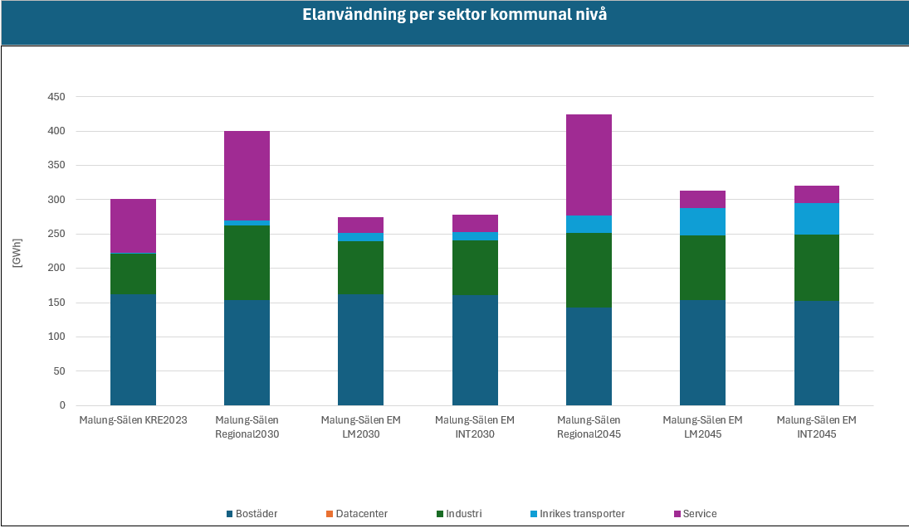

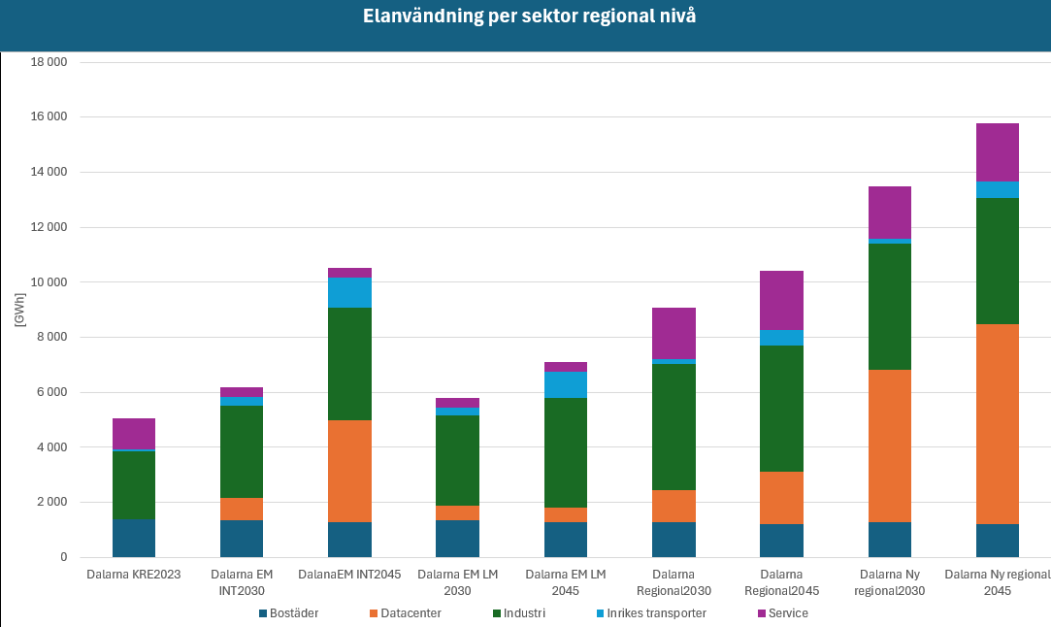

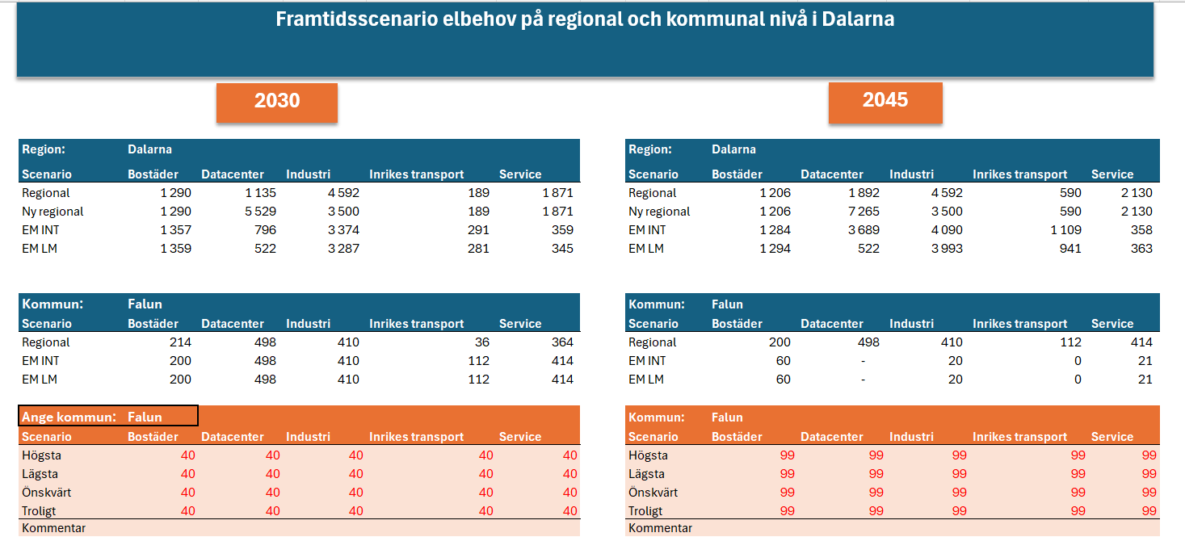

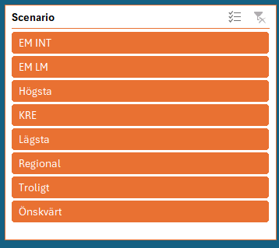

Ordlista
Regional – regionalt scenario framtaget av Energiintelligent Dalarna
Ny regional – regionalt scenario framtaget av Energiintelligent Dalarna där kategori datacenter är justerat utifrån dagens kända kommande etableringar samt Northvolts satsning bortaget ur kategorin industri
EM INT - Energimyndighetens scenario Internationell Tillväxt
EM LM - Energimyndighetens scenario Lokal Miljöhänsyn
KRE – kommunal och regional energistatistik för år 2023
Högsta – scenario som är möjligt att justera i orange tabell
Lägsta – scenario som är möjligt att justera i orange tabell
Önskvärt - scenario som är möjligt att justera i orange tabell
Troligt - Scenario som är möjligt att justera i orange tabell

Framtidsscenarion
Framtidsscenario elbehov på regional och kommunal nivå i Dalarna

2030
2045

 |  |  |  | 2030 |  |  |  |  |  | 2045

Region: | Dalarna |  |  |  |  | Region: | Dalarna
Scenario | Bostäder | Datacenter | Industri | Inrikes transport | Service | Scenario | Bostäder | Datacenter | Industri | Inrikes transport | Service
Regional | 1,290 | 1,135 | 4,592 | 189 | 1,871 | Regional | 1,206 | 1,892 | 4,592 | 590 | 2,130
Ny regional | 1,290 | 5,529 | 3,500 | 189 | 1,871 | Ny regional | 1,206 | 7,265 | 3,500 | 590 | 2,130
EM INT | 1,357 | 796 | 3,374 | 291 | 359 | EM INT | 1,284 | 3,689 | 4,090 | 1,109 | 358
EM LM | 1,359 | 522 | 3,287 | 281 | 345 | EM LM | 1,294 | 522 | 3,993 | 941 | 363

Kommun: | Leksand |  |  |  |  | Kommun: | Leksand
Scenario | Bostäder | Datacenter | Industri | Inrikes transport | Service | Scenario | Bostäder | Datacenter | Industri | Inrikes transport | Service
Regional | 91 | - | 88 | 11 | 99 | Regional | 85 | - | 88 | 34 | 112
EM INT | 85 | - | 88 | 34 | 112 | EM INT | 111 | - | 142 | 0 | 87
EM LM | 85 | - | 88 | 34 | 112 | EM LM | 111 | - | 142 | 0 | 87

Ange kommun: | Leksand |  |  |  |  | Kommun: | Leksand
Scenario | Bostäder | Datacenter | Industri | Inrikes transport | Service | Scenario | Bostäder | Datacenter | Industri | Inrikes transport | Service
Högsta | 40 | 40 | 40 | 40 | 40 | Högsta | 99 | 99 | 99 | 99 | 99
Lägsta | 40 | 40 | 40 | 40 | 40 | Lägsta | 99 | 99 | 99 | 99 | 99
Önskvärt | 40 | 40 | 40 | 40 | 40 | Önskvärt | 99 | 99 | 99 | 99 | 99
Troligt | 40 | 40 | 40 | 40 | 40 | Troligt | 99 | 99 | 99 | 99 | 99
Kommentar |  |  |  |  |  | Kommentar

Elanvändning per sektor kommunal nivå

 | Bostäder | Datacenter | Industri | Inrikes transporter | Service
Hedemora KRE2023 | 65.4 | 0.0 | 236.1 | 0.6 | 47.9
Hedemora Regional2030 | 61.7 | 248.0 | 433.8 | 10.6 | 78.7
Hedemora EM LM2030 | 65.1 | 0.0 | 310.5 | 15.8 | 14.5
Hedemora EM INT2030 | 64.9 | 248.0 | 318.8 | 16.4 | 15.1
Hedemora Regional2045 | 57.7 | 248.0 | 433.8 | 33.2 | 89.5
Hedemora EM LM2045 | 61.9 | 0.0 | 377.2 | 53.0 | 15.3
Hedemora EM INT2045 | 61.5 | 248.0 | 386.4 | 62.5 | 15.0
Leksand KRE2023 | 96.7 |  | 47.9 | 0.7 | 60.0
Leksand Regional2030 | 91.3 | 0.0 | 88.0 | 11.0 | 98.6
Leksand EM LM2030 | 96.2 | 0.0 | 63.0 | 16.3 | 18.2
Leksand EM INT2030 | 96.0 |  | 64.6 | 16.9 | 19.0
Leksand Regional2045 | 85.3 | 0.0 | 88.0 | 34.3 | 112.3
Leksand EM LM2045 | 91.5 |  | 76.5 | 54.7 | 19.1
Leksand EM INT2045 | 90.9 | 0.0 | 78.4 | 64.5 | 18.8
Älvdalen KRE2023 | 70.4 |  | 32.3 | 0.1 | 71.7
Älvdalen Regional2030 | 66.5 |  | 59.3 | 5.4 | 117.7
Älvdalen EM LM2030 | 70.1 | 0.0 | 42.5 | 8.0 | 21.7
Älvdalen EM INT2030 | 69.9 |  | 43.6 | 8.3 | 22.6
Älvdalen Regional2045 | 62.2 | 0.0 | 59.3 | 16.8 | 134.0
Älvdalen EM LM2045 | 66.7 |  | 51.6 | 26.8 | 22.8
Älvdalen EM INT2045 | 66.2 | 0.0 | 52.9 | 31.6 | 22.5
Leksand Lägsta2030 | 40.0 | 40.0 | 40.0 | 40.0 | 40.0
Leksand Lägsta 2045 | 99.0 | 99.0 | 99.0 | 99.0 | 99.0
Leksand Högsta 2030 | 40.0 | 40.0 | 40.0 | 40.0 | 40.0
Leksand Högsta 2045 | 99.0 | 99.0 | 99.0 | 99.0 | 99.0
Leksand Önskvärt 2030 | 40.0 | 40.0 | 40.0 | 40.0 | 40.0
Leksand Önskvärt 2045 | 99.0 | 99.0 | 99.0 | 99.0 | 99.0
Leksand Troligt 2030 | 40.0 | 40.0 | 40.0 | 40.0 | 40.0
Leksand Troligt 2045 | 99.0 | 99.0 | 99.0 | 99.0 | 99.0

Elanvändning per sektor regional nivå

 | Bostäder | Datacenter | Industri | Inrikes transporter | Service
Dalarna KRE2023 | 1366.2 | 0.0 | 2498.6 | 61.4 | 1138.9
Dalarna EM INT2030 | 1356.7 | 796.4 | 3374.0 | 290.7 | 359.5
DalanaEM INT2045 | 1284.3 | 3688.8 | 4090.0 | 1109.1 | 357.5
Dalarna EM LM 2030 | 1359.3 | 522.0 | 3287.0 | 281.1 | 344.9
Dalarna EM LM 2045 | 1293.9 | 522.0 | 3993.0 | 941.1 | 362.8
Dalarna Regional2030 | 1290.0 | 1135.0 | 4592.0 | 189.0 | 1871.0
Dalarna Regional2045 | 1206.0 | 1892.0 | 4592.0 | 590.0 | 2130.0
Dalarna Ny regional2030 | 1290.0 | 5529.0 | 3500.0 | 189.0 | 1871.0
Dalarna Ny regional 2045 | 1206.0 | 7265.0 | 3500.0 | 590.0 | 2130.0

